目前测试的模型
公司 | 模型系列 | collection链接 | 模型名称 | 大小 | huggingface链接 | 日期 | instruct？ | alignment? | 提供base model? | 架构 | 训练数据 | 微调数据 | 训练技术 | 备注 | 其他 | template内容 | template来源 | Open training datasets | Max context window | Attention | Layer number | Hidden Size | Activation | Vocab size
Meta | llama-2 | https://huggingface.co/collections/meta-llama/llama-2-family-661da1f90a9d678b6f55773b | Llama-2-7b-chat-hf | 7b | https://huggingface.co/meta-llama/Llama-2-7b-chat-hf | 2023.07 | √ | √ | √ |  | 2T |  |  | 安全性比较强 |  | LLAMA2_DEFAULT_SYSTEM_PROMPT = """You are a helpful, respectful and honest assistant. Always answer as helpfully as possible, while being safe. Your answers should not include any harmful, unethical, racist, sexist, toxic, dangerous, or illegal content. Please ensure that your responses are socially unbiased and positive in nature. If a question does not make any sense, or is not factually coherent, explain why instead of answering something not correct. If you don't know the answer to a question, please don't share false information.""" LLAMA2_CHAT_PROMPT = { "description": "Template used by Llama2 Chat", # "prompt": "[INST] {instruction} [/INST] " "prompt": "[INST] <<SYS>>\n"+LLAMA2_DEFAULT_SYSTEM_PROMPT+"\n<</SYS>>\n\n{instruction} [/INST] " } | https://github.com/meta-llama/llama/blob/main/llama/generation.py#L212 |  | 4k
 | llama 3.2 | https://huggingface.co/collections/meta-llama/llama-32-66f448ffc8c32f949b04c8cf | Llama-3.2-1B-Instruct | 1B | https://huggingface.co/meta-llama/Llama-3.2-1B-Instruct | 2024.9 | √ | √ | √ |  | Unknown (9T tokens) |  | 基于剪枝的初始化；KD from Llama 3.1 8B & 70B GQA, SiLU, Multilingual Text and code, Shared embedding, Pruning, Distillation, SFT, RLHF, RS, DPO | Llama 3.2 使用来自公开来源的多达 9 万亿个代币数据进行了预训练。对于 1B 和 3B Llama 3.2 模型，我们将 Llama 3.1 8B 和 70B 模型的 logits 合并到模型开发的预训练阶段，其中这些较大模型的输出（logits）用作 token 级目标。剪枝后使用知识蒸馏来恢复性能。在后期训练中，我们使用了与 Llama 3.1 类似的方法，并通过在预训练模型的基础上进行几轮对齐来生成最终的聊天模型。每轮都涉及监督微调（SFT）、拒绝采样（RS）和直接偏好优化（DPO）。Llama3.2-1B 来自修剪的 8B 模型，在 9 万亿个代币上进行了蒸馏训练 |  | "<|begin_of_text|><|start_header_id|>system<|end_header_id|>\n" + LLAMA3_2_DEFAULT_SYSTEM_PROMPT + "\n<|eot_id|><|start_header_id|>user<|end_header_id|>\n\n{instruction}<|eot_id|><|start_header_id|>assistant<|end_header_id|>\n\n" | https://www.llama.com/docs/model-cards-and-prompt-formats/meta-llama-3/ |  | 128k
 |  |  | Llama-3.2-3B-Instruct | 3B | https://huggingface.co/meta-llama/Llama-3.2-3B-Instruct | 2024.9 | √ | √ | √ |  |  |  |  | Llama 3.2 使用来自公开来源的多达 9 万亿个代币数据进行了预训练。对于 1B 和 3B Llama 3.2 模型，我们将 Llama 3.1 8B 和 70B 模型的 logits 合并到模型开发的预训练阶段，其中这些较大模型的输出（logits）用作 token 级目标。剪枝后使用知识蒸馏来恢复性能。在后期训练中，我们使用了与 Llama 3.1 类似的方法，并通过在预训练模型的基础上进行几轮对齐来生成最终的聊天模型。每轮都涉及监督微调（SFT）、拒绝采样（RS）和直接偏好优化（DPO）。 |  |  |  |  | 128k
Deepseek | Deepseek-R1 | https://huggingface.co/deepseek-ai/DeepSeek-R1 | DeepSeek-R1-Distill-Qwen-1.5B | 1.5B | https://huggingface.co/deepseek-ai/DeepSeek-R1-Distill-Qwen-1.5B | 2025.1 | √ | √ | √ |  |  | 使用DeepSeek-R1生成的推理数据 | SFT RL | 基于Qwen 2.5 1.5B | 根据huggingface提供的模型的使用建议，没有使用系统提示，同时默认使用思维模式 | "<｜begin▁of▁sentence｜><｜User｜>{instruction}<｜Assistant｜><think>\n" | tokenizer_config.json和huggingface | × | 16k
 |  |  | DeepSeek-R1-Distill-Qwen-7B | 7B | https://huggingface.co/deepseek-ai/DeepSeek-R1-Distill-Qwen-7B | 2025.1 | √ | √ | √ |  |  |  |  | 基于Qwen 2.5 7B |  |  |  |  | 16k
 |  |  | DeepSeek-R1-Distill-Llama-8B | 8B | https://huggingface.co/deepseek-ai/DeepSeek-R1-Distill-Llama-8B | 2025.1 | √ | √ | √ |  |  |  |  | 基于Llama 3 8B |  |  |  |  | 16k
LMSYS | vicuna |  | vicuna_7b_v1.5 | 7b | https://huggingface.co/lmsys/vicuna-7b-v1.5 | 2023.03 | √ | √ | × |  |  |  |  | 根据从 ShareGPT 收集的用户共享对话对 Llama 2 进行了微调 |  | VICUNA_PROMPT = { "description": "Template used by Vicuna.", "prompt": "A chat between a curious human and an artificial intelligence assistant. The assistant gives helpful, detailed, and polite answers to the human's questions. USER: {instruction} ASSISTANT:", } | https://github.com/lm-sys/FastChat/blob/b27d617dc21169448a983b827274901499333f1b/fastchat/conversation.py#L728
EleutherAI | Pythia | https://huggingface.co/collections/EleutherAI/pythia-scaling-suite-64fb5dfa8c21ebb3db7ad2e1 | pythia-14m | 14M | https://huggingface.co/EleutherAI/pythia-14m | 2023.03 | × | × |  |  | Pile |  | MHA; GELU; Flash Attention; RoPE; ZeRO | Pythia Scaling Suite 包含两套八个型号，尺寸分别为 70M、160M、410M、1B、1.4B、2.8B、6.9B 和 12B。对于每种大小，都有两种模型：一种在 Pile 上训练，另一种在数据集全局去重后在 Pile 上训练。所有 8 个模型大小均以完全相同的顺序基于完全相同的数据进行训练。Pythia 系列尚未针对通常部署语言模型的下游环境进行微调，例如撰写体裁散文或商业聊天机器人。这意味着 Pythia不会像 ChatGPT 等产品那样响应给定的提示。这是因为，与该模型不同，ChatGPT 使用人类反馈强化学习 (RLHF) 等方法进行微调，以更好地“遵循”人类指令。容易出现回复重复的情况。 | 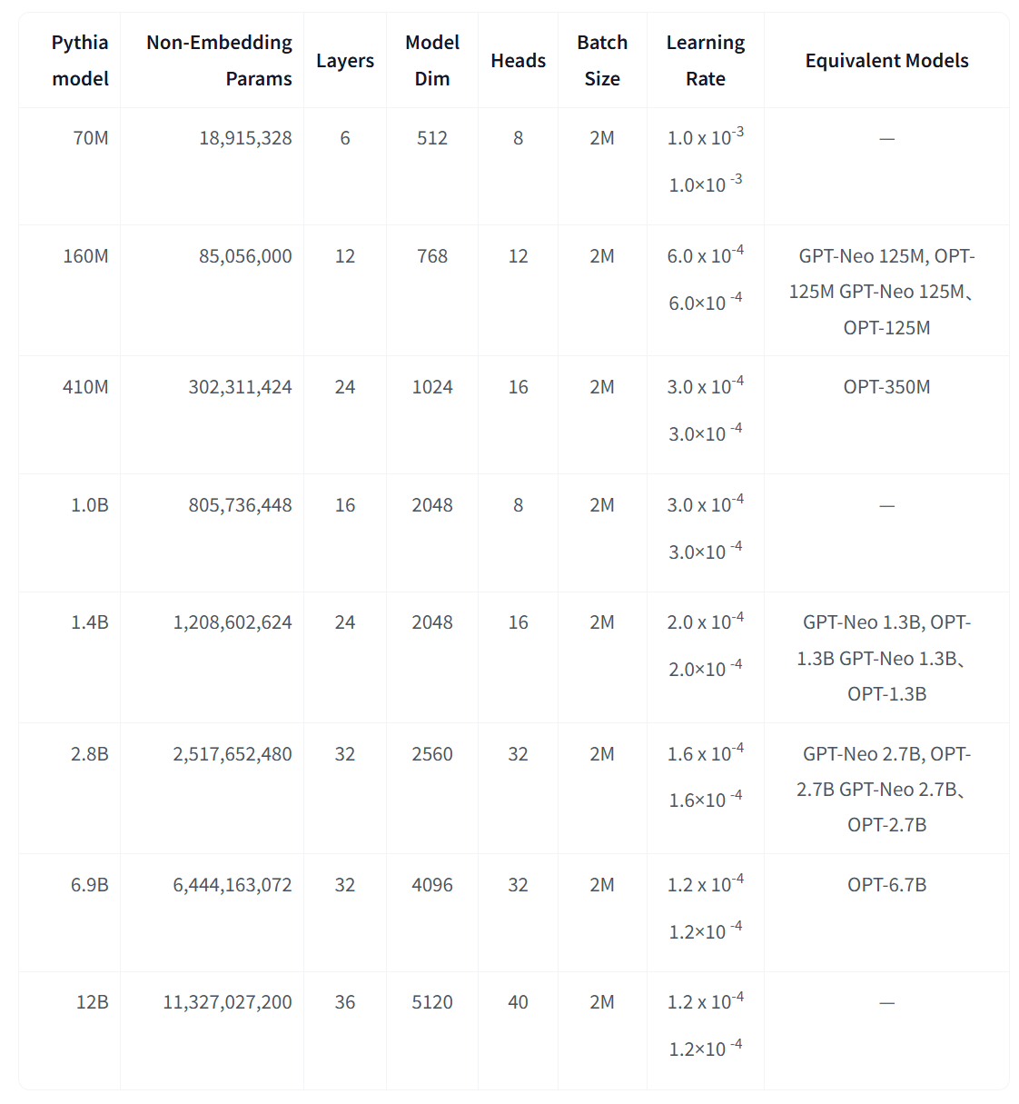 | PYTHIA_PROMPT = { "description": "", "prompt": "{instruction}" } | 模型配置文件、官方repo、fastchat仓库都没有找到相应的chat template，因此模仿pythia的quickstart创建template（仅输入Instruction） | √ | 2k
 |  |  | pythia-31m | 31M | https://huggingface.co/EleutherAI/pythia-31m |  | × | ×
 |  |  | pythia-70m | 70M | https://huggingface.co/EleutherAI/pythia-70m |  | × | ×
 |  |  | pythia-160m | 160M | https://huggingface.co/EleutherAI/pythia-160m |  | × | ×
 |  |  | pythia-410m | 410M | https://huggingface.co/EleutherAI/pythia-410m |  | × | ×
 |  |  | pythia-1b | 1B | https://huggingface.co/EleutherAI/pythia-1b |  | × | ×
 |  |  | pythia-1.4b | 1.4B | https://huggingface.co/EleutherAI/pythia-1.4b |  | × | ×
 |  |  | pythia-2.8b | 2.8B | https://huggingface.co/EleutherAI/pythia-2.8b |  | × | ×
 |  |  | pythia-6.9b | 6.9B | https://huggingface.co/EleutherAI/pythia-6.9b |  | × | ×
Cerebras | Cerebras-GPT | https://huggingface.co/collections/cerebras/cerebras-gpt-66c623297a2370b8e670e0a1 | Cerebras-GPT-111M | 111M | https://huggingface.co/cerebras/Cerebras-GPT-111M | 2023.03 | × | × |  |  | Pile |  | MHA; GELU; Maximal Update Parameterization | 跟Pythia系列相似。该系列包括 111M、256M、590M、1.3B、2.7B、6.7B 和 13B 型号。Cerebras-GPT 模型尚未针对聊天机器人等面向人的对话应用程序进行调整，并且不会以与从人类反馈 (RLHF) 接收指令调整或强化学习的模型（如 Flan-T5 或 ChatGPT）类似的方式响应提示。 Cerebras-GPT 模型可以使用这些方法进行调整。 | 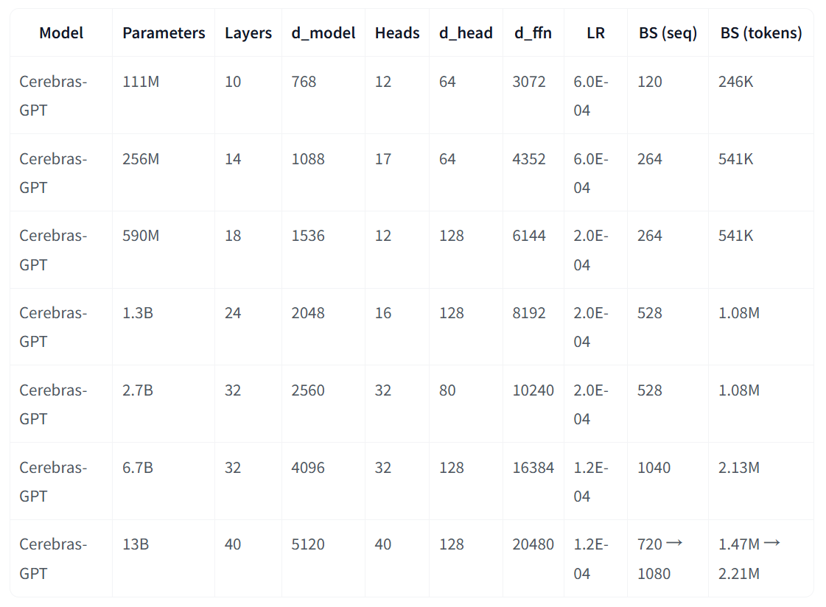 | 如果使用template的话，应该和pythia差不多 |  | √ | 2k
 |  |  | Cerebras-GPT-256M | 256M | https://huggingface.co/cerebras/Cerebras-GPT-256M |  | × | ×
 |  |  | Cerebras-GPT-590M | 590M | https://huggingface.co/cerebras/Cerebras-GPT-590M |  | × | ×
 |  |  | Cerebras-GPT-1.3B | 1.3B | https://huggingface.co/cerebras/Cerebras-GPT-1.3B |  | × | ×
 |  |  | Cerebras-GPT-2.7B | 2.7B | https://huggingface.co/cerebras/Cerebras-GPT-2.7B |  | × | ×
 |  |  | Cerebras-GPT-6.7B | 6.7B | https://huggingface.co/cerebras/Cerebras-GPT-6.7B |  | × | ×
Microsoft | Phi-1 | https://huggingface.co/collections/microsoft/phi-1-6626e29134744e94e222d572 | phi-1 | 1.3B | https://huggingface.co/microsoft/phi-1 | 2023.09 | × | × |  |  | CodeTextBook |  | MHA, GELUtanh, RoPE, FlashAttention | a Transformer with 1.3 billion parameters, specialized for basic Python coding。作为一个编码机器人，Phi-1 的主要重点是帮助解决与编码相关的问题。虽然它可能具有一些自然语言理解能力，但其主要功能不是像一般人工智能助手那样进行一般对话或展示常识。它的优势在于提供编程和软件开发方面的帮助和指导。 |  |  |  |  | 2k
 | Phi-1.5 | https://huggingface.co/collections/microsoft/phi-1-6626e29134744e94e222d572 | phi-1_5 | 1.3B | https://huggingface.co/microsoft/phi-1_5 | 2023.09 | × | × |  |  | CodeTextBook; Synthetic Datasets (20B) |  | MHA, GELUtanh, RoPE, FlashAttention, Deep ZeRO Stage 2 | 使用与phi-1相同的数据源进行训练，并使用由各种 NLP 合成文本组成的新数据源进行增强。没有经过指令微调和RLHF。考虑到训练数据的性质，Phi-1.5 最适合使用 QA 格式、聊天格式和代码格式进行提示。请注意，Phi-1.5 作为基本模型，通常会在主要答案之后生成不相关的文本。在下面的示例中，我们截断了答案，仅供说明之用。 |  |  |  |  | 2k
 | Phi-2 |  | phi-2 | 2.7B | https://huggingface.co/microsoft/phi-2 | 2023.12 | × | × |  |  | CodeTextBook; Synthetic Datasets (20T) |  | MHA, GELUtanh, RoPE, FlashAttention, Deep ZeRO Stage 2 | 使用与Phi-1.5相同的数据源进行训练，并使用由各种 NLP 合成文本和过滤网站组成的新数据源进行了增强（出于安全性和教育价值）。Phi-2 作为基础模型，在单轮内首次回答用户提示后，通常会产生不相关或额外的文本和响应。这是因为它的训练数据集主要是教科书，这会导致类似教科书的响应。 |  |  |  |  | 2k
 | Phi-3 | https://huggingface.co/collections/microsoft/phi-3-6626e15e9585a200d2d761e3 | Phi-3-mini-4k-instruct | 3.8B | https://huggingface.co/microsoft/Phi-3-mini-4k-instruct | 2024.04 | √ | √ | × |  | Scaled-up dataset from phi-2, 4.9T |  | MHA, SiLU, RoPE, FlashAttention, Deep ZeRO Stage 2 | 使用 Phi-3 数据集进行训练，其中包括合成数据和过滤的公开可用网站数据，专注于高质量和推理密集属性。该模型属于 Phi-3 系列，Mini 版本有两种变体，4K 和 128K，这是它可以支持的上下文长度（以令牌为单位）。该模型经历了一个后训练过程，其中包括监督微调和指令遵循和安全措施的直接偏好优化。 |  | "<|user|>\n{instruction}<|end|>\n<|assistant|>\n" | huggingface的示例代码 |  | 4k
 |  |  | Phi-3-mini-128k-instruct | 3.8B | https://huggingface.co/microsoft/Phi-3-mini-128k-instruct | 2024.04 | √ | √ | × |  |  |  |  |  |  |  |  |  | 128k
 |  |  | Phi-3-small-8k-instruct | 7B | https://huggingface.co/microsoft/Phi-3-small-8k-instruct | 2024.05 | √ | √ | × |  | Scaled-up dataset from phi-2, 4.8T |  |  | 使用 Phi-3 数据集进行训练，其中包括合成数据和经过过滤的公开可用网站数据，重点关注高-质量和推理密集属性。该模型属于 Phi-3 系列，其小型版本有8K和128K两种变体，这是它可以支持的上下文长度（以令牌为单位）。该模型经历了训练后过程，其中结合了监督微调和针对指令遵循和安全措施的直接偏好优化。 |  | <|endoftext|><|user|>\nQuestion <|end|>\n<|assistant|> | huggingface的示例代码 |  | 8k
 |  |  | Phi-3-small-128k-instruct | 7B | https://huggingface.co/microsoft/Phi-3-small-128k-instruct | 2024.05 | √ | √ | × |  |  |  |  |  |  |  |  |  | 128k
 | Phi-3.5 |  | Phi-3.5-mini-instruct | 3.8B | https://huggingface.co/microsoft/Phi-3.5-mini-instruct | 2024.09 | √ | √ | × |  | more multilingual and long-text data, 3.4T tokens |  | Multilingual; Vision; MHA, SiLU, RoPE, FlashAttention, Deep ZeRO Stage 2 | 基于 Phi-3 使用的数据集（合成数据和过滤的公开网站）构建，重点关注非常高质量的推理密集数据。该模型属于 Phi-3 模型系列，支持 128K 令牌上下文长度。该模型经历了严格的增强过程，结合了监督微调、近端策略优化和直接偏好优化，以确保精确的指令遵守和稳健的安全措施。基于宝贵的用户反馈对 2024 年 6 月指令调整的 Phi-3 Mini 版本进行的更新。该模型使用了额外的训练后数据，从而在多语言、多轮对话质量和推理能力方面取得了显著的进步。 |  | "<|user|>\n{instruction}<|end|>\n<|assistant|>\n" | huggingface的示例代码 |  | 128k
StabilityAI | StableLM |  | stablelm-zephyr-3b | 3B | https://huggingface.co/stabilityai/stablelm-zephyr-3b | 2023.11 | √ | √ | × |  | RefinedWeb, RedPajama, The Pile, StarCoder | 1、SFT Datasets HuggingFaceH4/ultrachat_200k meta-math/MetaMathQA WizardLM/WizardLM_evol_instruct_V2_196k Open-Orca/SlimOrca 2、Preference Datasets: HuggingFaceH4/ultrafeedback_binarized Intel/orca_dpo_pairs | MHA; SiLU; Fine-tuning; DPO; Self-knowledge; RoPE; LayerNorm; no Biases | StableLM Zephyr 3B是一个 30 亿参数指令，受HugginFaceH4 的 Zephyr 7B训练管道启发而调整，该模型在公开可用的数据集、使用直接偏好优化 (DPO)的合成数据集上进行训练，并基于MT Bench和Alpaca Benchmark对此模型进行评估 |  | <|user|>\n{instruction}<|endoftext|>\n<|assistant|>\n | huggingface的示例代码，并且跟zephyr的是一致的 | √ | 1k
 | StableLM 2 |  | stablelm-2-zephyr-1_6b | 1.6B | https://huggingface.co/stabilityai/stablelm-2-zephyr-1_6b | 2024.01 | √ | √ | × |  | RefinedWeb, subsets of the Pile, RedPajama and the Stack, OpenWebText, OpenWebMath , and parts of CulturaX | 1、SFT Datasets HuggingFaceH4/ultrachat_200k meta-math/MetaMathQA WizardLM/WizardLM_evol_instruct_V2_196k Open-Orca/SlimOrca openchat/openchat_sharegpt4_dataset LDJnr/Capybara hkust-nlp/deita-10k-v0 2、Preference Datasets: allenai/ultrafeedback_binarized_cleaned Intel/orca_dpo_pairs | RoPE; LayerNorm; no Biases; Multi-stage infinite scheduler; SFT; DPO; Self-knowledge | Stable LM 2 Zephyr 1.6B是一个 16 亿参数指令调整的语言模型，灵感来自HugginFaceH4 的 Zephyr 7B训练管道。该模型利用直接偏好优化 (DPO)在公开可用的数据集和合成数据集的组合上进行训练。 |  |  |  |  | 4k
 |  |  | stablelm-2-1_6b-chat | 1.6B | https://huggingface.co/stabilityai/stablelm-2-1_6b-chat | 2024.01 | √ | √ | × |  |  | 1、SFT Datasets HuggingFaceH4/ultrachat_200k meta-math/MetaMathQA WizardLM/WizardLM_evol_instruct_V2_196k Open-Orca/SlimOrca openchat/openchat_sharegpt4_dataset LDJnr/Capybara hkust-nlp/deita-10k-v0 teknium/OpenHermes-2.5 2、Preference Datasets: allenai/ultrafeedback_binarized_cleaned Intel/orca_dpo_pairs argilla/dpo-mix-7k |  | Stable LM 2 Chat 1.6B是一个 16 亿参数指令调整的语言模型，灵感来自HugginFaceH4 的 Zephyr 7B训练管道。该模型利用直接偏好优化 (DPO)在公开可用的数据集和合成数据集的组合上进行训练。 | 比Stable LM 2 Zephyr 1.6B多了teknium/OpenHermes-2.5（SFT数据集）和argilla/dpo-mix-7k（偏好数据集） | "<|im_start|>system\nYou are a helpful assistant.<|im_end|>\n<|im_start|>user\n{instruction}<|im_end|>\n<|im_start|>assistant\n" | tokenizer_config.json："chat_template" |  | 4k
TinyLlama | TinyLlama |  | TinyLlama_v1.1 | 1.1B | https://huggingface.co/TinyLlama/TinyLlama_v1.1 | 2024.01 | × | × |  |  | SlimPajama and StarCoder |  | GQA, SiLU, Fully Sharded Data Parallel (FSDP), Flash Attention , xFormers | 采用了与 Llama 2 完全相同的架构和分词器 | 这个相当于是base model，并且中间阶段保存了不同step的模型，分别进行chat微调，得到了相应的chat模型 |  |  | √ | 2k
 |  |  | TinyLlama-1.1B-Chat-v0.1 |  | https://huggingface.co/TinyLlama/TinyLlama-1.1B-Chat-v0.1 |  | √ | √ | √ |  |  | openassistant-guananco |  | 这是在PY007/TinyLlama-1.1B-intermediate-step-240k-503b上微调的聊天模型。使用的数据集是openassistant-guananco 。 | 与v0.2不同 | f"### Human: {prompt}### Assistant:" | huggingface的示例代码
 |  |  | TinyLlama-1.1B-Chat-v0.2 |  | https://huggingface.co/TinyLlama/TinyLlama-1.1B-Chat-v0.2 |  | √ | √ | √ |  |  | OpenAssistant/oasst_top1_2023-08-25 |  | 这是在PY007/TinyLlama-1.1B-intermediate-step-240k-503b上微调的聊天模型。使用的数据集是OpenAssistant/oasst_top1_2023-08-25 。 | V0.2更新： 1. 数据集不同。 2.不同的聊天格式（现在是chatml格式的对话）。 | f"<|im_start|>user\n{prompt}<|im_end|>\n<|im_start|>assistant\n" | huggingface的示例代码
 |  |  | TinyLlama-1.1B-Chat-v0.3 |  | https://huggingface.co/TinyLlama/TinyLlama-1.1B-Chat-v0.3 |  | √ | √ | √ |  |  | OpenAssistant/oasst_top1_2023-08-25 |  | 这是在PY007/TinyLlama-1.1B-intermediate-step-480k-1T之上微调的聊天模型。使用的数据集是OpenAssistant/oasst_top1_2023-08-25，遵循chatml格式。
 |  |  | TinyLlama-1.1B-Chat-v0.4 |  | https://huggingface.co/TinyLlama/TinyLlama-1.1B-Chat-v0.4 |  | √ | √ | √ |  |  | OpenAssistant/oasst_top1_2023-08-25 |  | 这是在TinyLlama/TinyLlama-1.1B-intermediate-step-715k-1.5T之上微调的聊天模型。使用的数据集是OpenAssistant/oasst_top1_2023-08-25，遵循chatml格式。
 |  |  | TinyLlama-1.1B-Chat-v0.5 |  | https://huggingface.co/TinyLlama/TinyLlama-1.1B-Chat-v0.5 |  | √ | √ | √ |  |  | OpenAssistant/oasst_top1_2023-08-25 |  | 这是在TinyLlama/TinyLlama-1.1B-intermediate-step-955k-2T之上微调的聊天模型。使用的数据集是OpenAssistant/oasst_top1_2023-08-25，遵循chatml格式。
 |  |  | TinyLlama-1.1B-Chat-v0.6 |  | https://huggingface.co/TinyLlama/TinyLlama-1.1B-Chat-v0.6 |  | √ | √ | √ |  |  | UltraChat, UltraFeedback |  | 这是在TinyLlama/TinyLlama-1.1B-intermediate-step-955k-2T之上微调的聊天模型。我们遵循HF 的 Zephyr的训练方法。该模型“最初在UltraChat数据集的变体上进行了微调，该数据集包含由 ChatGPT 生成的各种合成对话。然后，我们在openbmb/UltraFeedback数据集上进一步将模型与🤗 TRL 的DPOTrainer对齐，该数据集包含 64k 提示和按 GPT-4 排名的模型完成情况。” |  | "<|user|>\n{instruction}</s>\n<|assistant|>\n" | huggingface的示例代码
 |  |  | TinyLlama-1.1B-Chat-v1.0 |  | https://huggingface.co/TinyLlama/TinyLlama-1.1B-Chat-v1.0 |  | √ | √ | √ |  |  | UltraChat, UltraFeedback |  | 这是在TinyLlama/TinyLlama-1.1B-intermediate-step-1431k-3T之上微调的聊天模型。我们遵循HF 的 Zephyr的训练方法。该模型“最初在UltraChat数据集的变体上进行了微调，该数据集包含 ChatGPT 生成的各种合成对话。然后，我们在openbmb/UltraFeedback数据集上进一步将模型与🤗 TRL 的DPOTrainer对齐，该数据集包含 64k 提示和按 GPT-4 排名的模型完成情况。”
Alibaba | Qwen 1 | https://huggingface.co/collections/Qwen/qwen-65c0e50c3f1ab89cb8704144 | Qwen-1_8B-Chat | 1.8B | https://huggingface.co/Qwen/Qwen-1_8B-Chat | 2023.11 | √ | √ | √ | Embedding-lm head sharing | no release |  | MHA; RoPE; SwiGLU; RMSNorm | 提供了base model以及int4、int8的量化版本 |  | f"<|im_start|>system\nYou are a helpful assistant.<im_end>\n<im_start>user\n{instruction}<|im_end|>\n<|im_start|>assistant\n" | https://huggingface.co/Qwen/Qwen-7B-Chat/blob/main/qwen_generation_utils.py#L130 | × | 8k
 |  |  | Qwen-7B-Chat | 7B | https://huggingface.co/Qwen/Qwen-7B-Chat |  | √ | √ | √
 | Qwen 1.5 | https://huggingface.co/collections/Qwen/qwen15-65c0a2f577b1ecb76d786524 | Qwen1.5-0.5B-Chat | 0.5B | https://huggingface.co/Qwen/Qwen1.5-0.5B-Chat | 2024.02 | √ | √ | √ |  | no release |  | MHA; RoPE; SwiGLU; RMSNorm; Multilingual support | Qwen1.5 是 Qwen2 的 beta 版本。提供了GGUF、AWQ、GPTQ的版本 |  | f"<|im_start|>system\nYou are a helpful assistant.<im_end>\n<im_start>user\n{instruction}<|im_end|>\n<|im_start|>assistant\n" | huggingface的示例代码 |  | 32k
 |  |  | Qwen1.5-1.8B-Chat | 1.8B | https://huggingface.co/Qwen/Qwen1.5-1.8B-Chat |  | √ | √ | √
 |  |  | Qwen1.5-4B-Chat | 4B | https://huggingface.co/Qwen/Qwen1.5-4B-Chat |  | √ | √ | √
 |  |  | Qwen1.5-7B-Chat | 7B | https://huggingface.co/Qwen/Qwen1.5-7B-Chat |  | √ | √ | √
 | Qwen 2 | https://huggingface.co/collections/Qwen/qwen2-6659360b33528ced941e557f | Qwen2-0.5B-Instruct | 0.5B | https://huggingface.co/Qwen/Qwen2-0.5B-Instruct | 2024.06 | √ | √ | √ |  | no release |  | GQA; RoPE; SwiGLU; RMSNorm; Multilingual support | 对于 Qwen2，阿里发布了许多基础语言模型和指令调整语言模型，参数范围从 0.5 到 720 亿个参数，包括专家混合模型。 |  | f"<|im_start|>system\nYou are a helpful assistant.<im_end>\n<im_start>user\n{instruction}<|im_end|>\n<|im_start|>assistant\n" | huggingface的示例代码 |  | 32k
 |  |  | Qwen2-1.5B-Instruct | 1.5B | https://huggingface.co/Qwen/Qwen2-1.5B-Instruct |  | √ | √ | √
 |  |  | Qwen2-7B-Instruct | 7B | https://huggingface.co/Qwen/Qwen2-7B-Instruct |  | √ | √ | √
 | Qwen 2.5 | https://huggingface.co/collections/Qwen/qwen25-66e81a666513e518adb90d9e | Qwen2.5-0.5B-Instruct | 0.5B | https://huggingface.co/Qwen/Qwen2.5-0.5B-Instruct | 2024.09 | √ | √ | √ |  | no release |  | GQA; RoPE; SwiGLU; RMSNorm; Multilingual support; Larger corpus | Qwen2.5是Qwen大语言模型的最新系列。对于Qwen2.5，阿里发布了许多基础语言模型和指令调整的语言模型，参数范围从0.5到720亿。 |  | f"<|im_start|>system\nYou are Qwen, created by Alibaba Cloud. You are a helpful assistant.<im_end>\n<im_start>user\n{instruction}<|im_end|>\n<|im_start|>assistant\n" | huggingface的示例代码 |  | 128k
 |  |  | Qwen2.5-1.5B-Instruct | 1.5B | https://huggingface.co/Qwen/Qwen2.5-1.5B-Instruct |  | √ | √ | √
 |  |  | Qwen2.5-3B-Instruct | 3B | https://huggingface.co/Qwen/Qwen2.5-3B-Instruct |  | √ | √ | √
 |  |  | Qwen2.5-7B-Instruct | 7B | https://huggingface.co/Qwen/Qwen2.5-7B-Instruct |  | √ | √ | √
Meituan | MobileLLaMA |  | MobileLLaMA-1.4B-Chat | 1.4B | https://huggingface.co/mtgv/MobileLLaMA-1.4B-Chat | 2023.12 | √ | √ | √ | shares the weights of the Attention and FFN of two adjacent transformer blocks | RedPajama v1 (1.3T) | ShareGPT | (从paper里找的)RoPE,RMSNorm,SwiGLU,Deep ZERO 1 | MobileLLaMA-1.4B-Chat 是在MobileLLaMA-1.4B-Base 的基础上进行微调的，并在ShareGPT 数据集上进行了监督指令微调。 |  | Q: {instruction}\nA:' | https://github.com/Meituan-AutoML/MobileVLM?tab=readme-ov-file，tokenizer_config.json文件里没有use default template，也没有chat template | √ | 2k
 |  |  | MobileLLaMA-2.7B-Chat | 2.7B | https://huggingface.co/mtgv/MobileLLaMA-2.7B-Chat | 2023.12 | √ | √ | √ |  |  |  |  | MobileLLaMA-2.7B-Chat 是在MobileLLaMA-2.7B-Base 的基础上进行微调的，并在ShareGPT 数据集上进行了监督指令微调。 |  |  |  |  | 2k
MBZUAI | MobiLlama | https://huggingface.co/collections/MBZUAI/mobillama-65dd4182d588c91e8230332e | MobiLlama-0.5B-Chat | 0.5B | https://huggingface.co/MBZUAI/MobiLlama-05B-Chat | 2024.02 | √ | √ | √ | shares the weights of the FFN of all the transformer blocks | LLM360 Amber (Arxiv, Book, C4, RefinedWeb, StarCoder, StackExchange, and Wikipedia) | WizardLM/WizardLM_evol_instruct_V2_196k,icybee/share_gpt_90k_v1 | GQA; SwiGLU; Parameter-sharing | 一个在MBZUAI/MobiLlama-05B上微调的指令遵循模型 |  | "A chat between a curious human and an artificial intelligence assistant. The assistant gives helpful, detailed, and polite answers to the human's questions.\n### Human: {instruction}\n### Assistant:" | huggingface的示例里使用的是fschat的one-shot版本，这里为了跟其他模型一致，删掉了birthday的那个例子。而且okenizer_config.json里面"use_default_system_prompt": false | √ | 2k
 |  |  | MobiLlama-1B-Chat | 1.2B | https://huggingface.co/MBZUAI/MobiLlama-1B-Chat | 2024.02 | √ | √ | √ |  |  |  |  | 一个在MBZUAI/MobiLlama-1B上微调的指令遵循模型 |  |  |  |  | 2k
Google | Gemma | https://huggingface.co/collections/google/gemma-release-65d5efbccdbb8c4202ec078b | gemma-2b-it | 2B | https://huggingface.co/google/gemma-2b-it | 2024.02 | √ | √ | √ | Embedding-lm head sharing | Unknown(6T) (key components: Web Documents, Code, Mathematics) |  | MHA, RoPE, GELUtanh | Gemma 是 Google 推出的一系列轻量级、最先进的开放模型，采用与创建 Gemini 模型相同的研究和技术构建。它们是文本到文本、仅限解码器的大型语言模型，提供英语版本，具有开放权重、预训练变体和指令调整变体。 Gemma 模型非常适合各种文本生成任务，包括问答、摘要和推理。它们的尺寸相对较小，因此可以将它们部署在资源有限的环境中，例如笔记本电脑、台式机或您自己的云基础设施，从而实现对最先进人工智能模型的民主化访问，并帮助促进每个人的创新。 | 在包含各种来源、总计 6 万亿个令牌的文本数据集上进行训练 | "<bos><start_of_turn>user\n{instruction}<end_of_turn>\n<start_of_turn>model\n" | huggingface的readme | × | 8k
 |  |  | gemma-7b-it | 7B | https://huggingface.co/google/gemma-7b-it |  | √ | √ | √
 |  |  | gemma-1.1-2b-it | 2B | https://huggingface.co/google/gemma-1.1-2b-it |  | √ | √ | √ |  |  |  |  | Gemma 1.1 使用新颖的 RLHF 方法进行训练，在质量、编码能力、事实性、指令遵循和多轮对话质量方面取得了显着的进步。还修复了多轮对话中的一个错误，并确保模型响应并不总是以"Sure,"开头。
 |  |  | gemma-1.1-7b-it | 7B | https://huggingface.co/google/gemma-1.1-7b-it |  | √ | √ | √
 | Gemma-2 | https://huggingface.co/collections/google/gemma-2-release-667d6600fd5220e7b967f315 | gemma-2-2b-it | 2B | https://huggingface.co/google/gemma-2-2b-it | 2024.07 | √ | √ | √ |  | Unknown (key components: Web Documents, Code, Mathematics) 27B 模型使用 13T个词元进行训练，9B模型 用 8T个词元训练而成，2B模型用 2T个词元训练而成。 |  | 知识蒸馏。GQA; RoPE; GELUtanh; Alternating Local and Global Attention; Logit Soft-Capping; RMSNorm for Pre and Post-Normalization | huggingface的readme里似乎没有详细写它跟之前的区别是什么 | 在包含多种来源的文本数据集上进行训练的。 27B模型用13万亿个token进行训练，9B模型用8万亿个token进行训练，2B模型用2万亿个token进行训练。 | "<bos><start_of_turn>user\n{instruction}<end_of_turn>\n<start_of_turn>model\n" | huggingface的readme |  | 8k
 | RecurrentGemma | https://huggingface.co/collections/google/recurrentgemma-release-66152cbdd2d6619cb1665b7a | recurrentgemma-2b-it | 2B | https://huggingface.co/google/recurrentgemma-2b-it | 2024.04 | √ | √ | √ | Griffin architecture | (与Gemma相同)Unknown(6T) (key components: Web Documents, Code, Mathematics) |  | Griffin | RecurrentGemma 是一个开放语言模型系列，建立在 Google 开发的新颖的循环架构之上。它基于 Griffin，这是一种混合模型架构， 将门控线性重复周期与局部滑动窗口注意力机制相结合。预训练版本和指令调整版本均提供英语版本。它遵循与 Gemma 类似的指令调整方法（Gemma Team，2024 年），包括一种新颖的 RLHF 算法来微调模型以输出高回报的响应。 | RecurrentGemma 使用与 Gemma 模型系列相同的训练数据和数据处理。 特别地，RecurrentGemma 模型的性能与 Gemma 模型相当，但推理速度更快，并且需要更少的内存，尤其是在长序列上。 | "<bos><start_of_turn>user\n{instruction}<end_of_turn>\n<start_of_turn>model\n" | huggingface的readme |  | 8k
OpenBMB | MiniCPM | https://huggingface.co/collections/openbmb/minicpm-65d48bf958302b9fd25b698f | MiniCPM-S-1B-sft | 1.2B | https://huggingface.co/openbmb/MiniCPM-S-1B-sft | 2024.04 |  |  |  |  | Dolma; C4; Pile; stack; StarCoder; UltraChat; OssInstruct ; EvolInstruct | SFT：使用了和退火阶段类似的SFT数据（不同的是将预训练数据、高质量的无标注数据例如wiki去除，只留高质量有标标注数据，即sft数据） DPO：UltraFeedback | 两阶段预训练策略。在预训练阶段，MiniCPM仅使用大规模粗质量 预训练数据，数据丰富，在提供更多计算资源时可以支持连续训练。在退火阶段，我们使用多样化且高质量的知识和能 力导向的SFT数据，混合到预训练数据中。 Warmup-Stable-Decay (WSD) learning rate scheduler (LRS) | MiniCPM-S-1B在论文中表示为ProSparse-1B。跟上面的区别主要就是使用了ProSparse技术进行了预训练。作者引入了一种名为“ProSparse”的简单有效的稀疏化方法，以推动LLMs获得更高的激活稀疏度，同时保持可比较的性能。 | 请确保在任何输入的开头都有 bos 标记<s> ，否则模型有时会表现不正常。 | <用户>{prompt}<AI> | tokenizer_config.json
 |  |  | MiniCPM-1B-sft-bf16 | 1.2B | https://huggingface.co/openbmb/MiniCPM-1B-sft-bf16 |  |  |  |  |  |  |  |  | 引入了预热-稳定-衰减（WSD）学习率调度器（LRS）。在预训练阶段，仅使用大规模的粗质量预训练数据，这些数据丰富，并且在提供更多计算资源时可以支持连续训练。在退火阶段，我们使用多样化且高质量的知识和能力导向的SFT数据，混合到预训练数据中。 | 受限于模型规模，模型可能出现幻觉性问题。其中由于DPO模型生成的回复内容更长，更容易出现幻觉。我们也将持续进行MiniCPM模型的迭代改进； 为了保证在学术研究用途上模型的通用性，我们未对模型进行任何身份认同训练。同时由于我们用ShareGPT开源语料作为部分训练数据，模型可能会输出类似GPT系列模型的身份认同信息； 受限于模型规模，模型的输出受到提示词（prompt）的影响较大，可能多次尝试产生不一致的结果； 受限于模型容量，模型的知识记忆较不准确，后续我们将结合RAG方法来增强模型的知识记忆能力。注意：我们发现使用Huggingface生成质量略差于vLLM，因此推荐使用vLLM进行测试。我们正在排查原因。注意：需要在from_pretrained中明确指明模型的数据类型，否则会引起较大计算误差
 |  |  | MiniCPM-2B-sft-bf16 | 2.4B | https://huggingface.co/openbmb/MiniCPM-2B-sft-bf16
 |  |  | MiniCPM-2B-sft-fp32 | 2.4B | https://huggingface.co/openbmb/MiniCPM-2B-sft-fp32
 |  |  | MiniCPM-2B-dpo-fp16 | 2.4B | https://huggingface.co/openbmb/MiniCPM-2B-dpo-fp16 |  | √ | √
 |  |  | MiniCPM-2B-dpo-bf16 | 2.4B | https://huggingface.co/openbmb/MiniCPM-2B-dpo-bf16 |  | √ | √
 |  |  | MiniCPM-2B-dpo-fp32 | 2.4B | https://huggingface.co/openbmb/MiniCPM-2B-dpo-fp32 |  | √ | √
 |  |  | MiniCPM-2B-sft-int4 | 2.4B | https://huggingface.co/openbmb/MiniCPM-2B-sft-int4 |  |  |  |  |  |  |  |  | MiniCPM-2B-sft的int4量化版本
 |  |  | MiniCPM-2B-dpo-int4 | 2.4B | https://huggingface.co/openbmb/MiniCPM-2B-dpo-int4 |  | √ | √ |  |  |  |  |  | MiniCPM-2B-dpo的int4量化版本
 |  |  | MiniCPM-2B-128k | 2.4B | https://huggingface.co/openbmb/MiniCPM-2B-128k |  |  |  |  |  |  |  |  | MiniCPM-2B-sft-bf16的长上下文扩展实验 |  | chatml 格式 "<|im_start|>user\n{instruction}<|im_end|>\n<|im_start|>assistant\n" | huggingface的readme
 |  |  | MiniCPM3-4B | 4B | https://huggingface.co/openbmb/MiniCPM3-4B | 2024.9 | √ | √ |  |  | Unknwon，paper里只提到了minicpm 1.2B和2.4B |  | Unknwon，paper里只提到了minicpm 1.2B和2.4B | 与MiniCPM1.0/MiniCPM2.0相比，MiniCPM3-4B具有更强大、更通用的技能集，可以实现更通用的用途。 MiniCPM3-4B支持函数调用，以及代码解释器，具有超强的推理能力、出色的中英文指令遵循能力、长文本能力、RAG能力 |  | chatml 格式 "<|im_start|>user\n{instruction}<|im_end|>\n<|im_start|>assistant\n" | tokenizer_config.json里面的chat_template写的比较复杂，因为设计到了工具调用，因此这里简化成MiniCPM-2B-128k一样的template了 | × | 32k
H2O | danbue | 无 | h2o-danube-1.8b-sft | 1.8B | https://huggingface.co/h2oai/h2o-danube-1.8b-sft | 2024.1 | √ | √ | √ |  | Unknown, 1T tokens | SFT数据集： OpenOrca following the steps outlined in Orca, MetaMathQA, UltraChat200k, and Oasst2 | Sliding window,RoPE,GQA,RMSNorm | SFT tuned |  | "<|prompt|>{instruction}</s><|answer|>" | huggingface的readme | × | 16k
 |  |  | h2o-danube-1.8b-chat | 1.8B | https://huggingface.co/h2oai/h2o-danube-1.8b-chat | 2024.1 | √ | √ | √ |  |  | DPO使用的数据集是UltraFeedback Binarized、Orca DPO Pairs 和 Distilabel Math Preference DPO |  | SFT + DPO tuned
 | danbue2 | https://huggingface.co/collections/h2oai/h2o-danube2-66102df91ce3cf64516f90f7 | h2o-danube2-1.8b-sft | 1.8B | https://huggingface.co/h2oai/h2o-danube2-1.8b-sft | 2024.4 | √ | √ | √ |  | Unknown, additional 2T tokens |  | Three different training stages with different data mixes | SFT tuned | 与H2O-Danube-1.8B 相比，最重要的更改包括： 1、移除滑动窗口注意力并将最大上下文长度更改为 8, 192 2、将分词器更改为 Mistral 3、通过应用启发式方法以及预测各个输入样本质量的小模型（GBM 和 BERT）来提高基础训练数据的质量。 4、使用不同的数据混合分三个阶段训练模型 |  |  |  | 8k
 |  |  | h2o-danube2-1.8b-chat | 1.8B | https://huggingface.co/h2oai/h2o-danube2-1.8b-chat | 2024.4 | √ | √ | √ |  |  |  |  | SFT + DPO tuned
 | danbue3 | https://huggingface.co/collections/h2oai/h2o-danube3-6687a993641452457854c609 | h2o-danube3-500m-chat | 500M | https://huggingface.co/h2oai/h2o-danube3-500m-chat | 2024.7 | √ | √ | √ |  | Unknown, 4T tokens |  | Three different training stages with different data mixes. Mistral tokenizer. GQA | a chat fine-tuned model | 模型主要在三个阶段使用不同的数据混合对英语文本进行训练。在每个阶段，我们都会逐渐减少嘈杂的网络数据的百分比，以支持更高质量的数据。第一阶段数据由90.6%的网络数据组成，第二阶段逐渐下降到81.7%，第三阶段下降到51.6%。同时，指导数据的份额，维基百科，学术文本、综合文本和其他更高质量的文本数据正在增加。前两个阶段包括大部分代币：分别为 4.6T 和 1.35T 代币（H2O-Danube3-500M 为 2.8T 和 1.15T 代币），而第三阶段包括 0.05T 代币。各阶段的数据分布如图 1 所示。 |  |  |  | 8k
 |  |  | h2o-danube3-4b-chat | 4B | https://huggingface.co/h2oai/h2o-danube3-4b-chat | 2024.7 | √ | √ | √ |  | Unknown, 6T tokens |  |  | a chat fine-tuned model
TensorOpera AI | Fox |  | Fox-1-1.6B-Instruct-v0.1 | 1.6B | https://huggingface.co/tensoropera/Fox-1-1.6B-Instruct-v0.1 | 2024.6 | √ | × | √ |  | Unknown (3T tokens) |  | GQA; Deep architecture | Fox-1-Instruct-v0.1 是 Fox-1-1.6B 的指令调整 (SFT) 版本，具有 8K 上下文长度。该模型使用 5B 指令跟踪标记和多轮对话数据进行了微调。pre-trained with a 3-stage data curriculum on 3 trillion tokens of text and code data in 8K sequence length. | 该模型是指令调整模型，需要对齐才能用于生产。我们将很快发布聊天版本。 | <|user|>\n{instruction}<eos>\n<|assistant|>\n | tokenizer_config.json | × | 8k
HuggingFace | SmolLM | https://huggingface.co/collections/HuggingFaceTB/smollm-6695016cad7167254ce15966 | SmolLM-135M-Instruct | 135M | https://huggingface.co/HuggingFaceTB/SmolLM-135M-Instruct | 2024.7 | √ | √ | √ |  | 600B tokens from Smollm-Corpus (including Cosmopedia v2, Python-Edu, FineWeb-Edu (deduplicated)) | a new dataset of 2k simple everyday conversations we generated by llama3.1-70B everyday-conversations-llama3.1-2k, Magpie-Pro-300K-Filtered, StarCoder2-Self-OSS-Instruct, and a small subset of OpenHermes-2.5 | （MobileLLM那里贴过来的）SwiGLU FFN, deep and thin architectures, embedding sharing, and GQA | 这些模型在SmolLM-Corpus上进行训练，SmolLM-Corpus 是专为培训LLMs而设计的高质量教育和合成数据的精选集合。 为了构建 SmolLM-Instruct，我们在公开数据集上对基本模型进行了微调。 | 使用的是v0.2，v0.2 模型更擅长抓住主题并适当地响应标准提示。可以通过在转换器代码中指定revision="v0.1"来加载 v0.1 模型。 | "<|im_start|>user\n{instruction}<|im_end|>\n<|im_start|>assistant\n" | tokenizer_config.json | √ | 2k
...

